TS
Gāzu pievades sistēma inertās atmosfēras darba stacijai
Nr.p.k. | General requirements | Vispārīgās prasības | Tehniskās prasības/Technical requirements | Piedāvātās preces apraksts | Prognozētais daudzums (iepakojumu skaits) | 1 vienības cena EUR bez PVN | Kopā
1. | High purity gas panel with automatic surveillane between two gas cylinders: | Augstas tīrības gāzu pieslēguma panelis ar automātisko uzraudzību starp diviem baloniem |  |  | 2 |  | 0.00
1.1 | Mounting | Montāža | On wall or in gas cabinet
 |  |  | Montējams pie sienas vai gāzu skapī
1.2 | Equipped with (mounted on console) | Aprīkots ar (montējamas uz konsoles)
1.2.1 | Integrated pressure regulator | Integrēts spiediena regulators | Included
 |  |  | Iekļauts
1.2.2 | Inlet and outlet pressure gauges | Ieejas un izejas spiediena manometri | Included
 |  |  | Iekļauts
1.2.3 | Contact gauge | kontakt manometrs | Included |  |  |  |  |  | Fig. 1. | High purity gas panel with automatic surveillane between two gas cylinders:
 |  |  | Iekļauts |  |  |  |  |  | Att. 1. | Augstas tīrības gāzu pieslēguma panelis ar automātisko uzraudzību starp diviem baloniem
1.2.4 | Relief valve for gas purging, high pressure side | Pārplūdes vārsts priekš gāzes attīrīšanas augstspiediena pusē | Included
 |  |  | Iekļauts
1.2.5 | shut-off valves for the process gas at high and low pressure ends and for the purging gas. | Noslēgvārstu priekš procesu gāzes beigās pie augsta un zema spiediena un attīrīšanas gāzes. | Included
 |  |  | Iekļauts
1.2.6 | Residual gas line connecting the relief valve with the purge outlet | Atlikušās gāzes līnijas savienojot pārplūdes vārstu ar attīrīšanas izeju. | Included
 |  |  | Iekļauts
1.2.7 | High pressure coil for one cylinder with connection to cylinder: DIN477 No. 1 or No. 6, or No. 10 | Augstspiediena lokanais savienojums priekš viena gāze balona. DIN477 Nr. 1 vai Nr. 6, vai Nr. 10 | Short or long
 |  |  | Īsā vai garā
1.3 | Inlet primary pressure: | Ieejas spiediens: | Up to 230 bar
 |  |  | Līdz 230 bar
1.4 | Outlet pressure: | Izejas spiediens: | 14 +/- 3 bar
 |  |  | 14 +/- 3 bar
1.5 | Operating temperature: | Darba temperatūra | –20 – +70°C
1.6 | Connection: | Savienojums: | 2 cylinders
 |  |  | divi gāzes baloni
1.7 | Process gas in: | Procesa gāzes ieeja: | NPT 1/4” female
 |  |  | NPT 1/4” Sievišķais
1.8 | Process gas out: | Procesa gāzes izeja: | NPT 1/4” or 6 mm, 8 mm, 10 mm female
 |  |  | NPT 1/4” or 6 mm, 8 mm, 10 mm sievišķais
1.9 | Purge gas outlet: | Attīrīšanas gāzes izeja: | NPT 1/4” or 6 mm or 8 mm female
 |  |  | NPT 1/4” vai 6 mm vai 8 mm sievišķais
1.10 | Housing Material: | Cauruļu materiāli: | Chrome brass
 |  |  | Hromēts misiņš
1.11 | Seals: | Blīves: | PVDF or PCTFE
 |  |  | PVDF vai PCTFE
1.12 | Membrane: | Membrāna: | Stainless steel
 |  |  | Nerūsējošais tērauds
1.13 | Gauges: | Manometri: | For In and Out pressure control
 |  |  | Ieejas un izejas spiediena kontrolei
1.14 | Process gas: | Izmantojamā procesa gāzes: | inert, no toxic, no corrosive
 |  |  | inertas, netoksiskas, nekorozīvas
1.15 | Maximal helium leak | Maksimālā hēlija noplūde ne lielāka par | ≤ 10-7 mbar x L/s
 |  |  | ≤ 10-7 mbar x L/s
1.16 | Dimensions, see Fig. 1 | Izmēri, skatīt Att. 1 | Width: 150-160 mm Length: 395 - 405 mm Height: 150 - 160 mm
 |  |  | Platums: 150-160 mm Garums: 395 - 405 mm Augstums: 150 - 160 mm
1.17 | Equipped with internal gas purging | Aprīkots ar iekšējo gāzes attīrīšanu | Included
 |  |  | Iekļauts
1.18 | Montēta un nerūsējošā tērauda konsoles | Mounted on stainless steel console | Included
 |  |  | Iekļauts
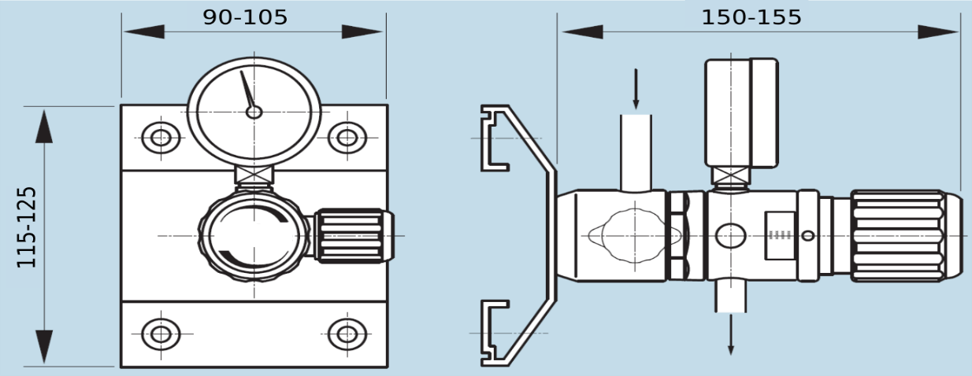
2. | Gas point of use without flow regulator | Gāzes lietošanas punkts/darba spiediena regulators bez plūsmas regulēšanas: | For one gas line |  | 1 |  | 0.00
 |  |  | Izmantojams vienai gāzes līnijai
2.1 | Mounting | Montāža | On wall
 |  |  | Montējams pie sienas
2.2 | Equipped with (mounted on console) | Aprīkots ar (montējamas uz konsoles)
2.2.1 | Pressure regulator | Spiediena regulators | Included
 |  |  | Iekļauts
2.2.3 | outlet pressure gauges | Izejas spiediena manometru | Included
 |  |  | Iekļauts
2.2.4 | External gas supply line inlet | Ārējās gāzes līnijas ieeju | Included
 |  |  | Iekļauts
2.3 | Max Flow (nitrogen) | Maksimālā slāpekļa plūsma | 2 Nm3 or 6 Nm3 |  |  |  |  | Fig. 2. | Gas point of use without flow regulator
 |  |  | 2 Nm3 vai 6 Nm3 |  |  |  |  | Att. 2. | Gāzes lietošanas punkts/darba spiediena regulators bez plūsmas regulēšanas:
2.4 | Maximal primary pressure: | Maksimālais ieejas spiediens: | 0 - 40 bar
 |  |  | 0 - 40 bar
2.5 | Outlet pressure: | Izejas spiediens: | 0.1 - 1.0 bar or 0.5 - 6.0 or 1 -10.5 bar
 |  |  | 0.1 - 1.0 bar vai 0.5 - 6.0 vai 1 -10.5 bar
2.6 | Outlet gauge range: | Izejas manometra diapazons: | - 1 to 1.5 bar or - 1 to 10 bar or - 1 to 18 bar
 |  |  | - 1 to 1.5 bar vai - 1 to 10 bar vai - 1 to 18 bar
2.7 | Operating temperature: | Darba temperatūra | –20 – +70°C

2.8 | Process gas in: | Procesa gāzes ieeja: | NPT 4 mm–10 mm or 1/8”-1/2” Swagelok - female
 |  |  | NPT 4 mm–10 mm vai 1/8”-1/2” Swagelok - sievišķais
2.9 | Process gas out: | Procesa gāzes izeja: | NPT 4 mm–10 mm or 1/8”-1/2” Swagelok - female
 |  |  | NPT 4 mm–10 mm vai 1/8”-1/2” Swagelok - sievišķais
2.10 | Material: | Materiāls | Chrome brass
 |  |  | Hromēts misiņš
2.11 | Process gas: | Izmantojamā procesa gāzes: | inert, no toxic, no corrosive
 |  |  | inertas, netoksiskas, nekorozīvas
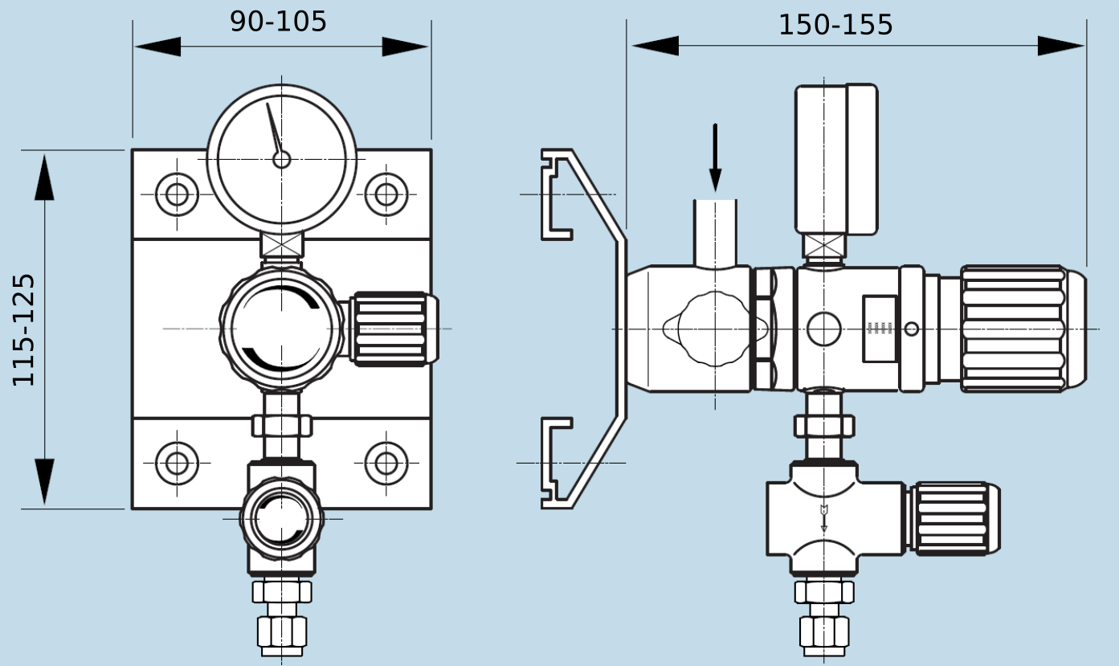
2.12 | Dimensions, see Fig. 2 | Izmēri, skatīt Att. 2 | Width: 150-155 mm Length: 95 - 105 mm Height: 115 - 125 mm
 |  |  | Platums: 150-155 mm Garums: 95 - 105 mm Augstums: 115 - 125 mm
3 | Gas point of use with flow regulator | Gāzes lietošanas punkts/darba spiediena regulators ar plūsmas regulēšanas: | For one gas line |  | 1 |  | 0.00
 |  |  | Izmantojams vienai gāzes līnijai
3.1 | Mounting | Montāža | On wall
 |  |  | Montējams pie sienas
3.2 | Equipped with (mounted on console) | Aprīkots ar (montējamas uz konsoles) | 1. Pressure regulator 2. Outlet pressure gauge 3. External gas supply line inlet
 |  |  | 1. Spiediena regulatoru 2. Izejas spiediena manometru 3. Ārējās gāzes līnijas ieeju
3.3 | Max Flow (nitrogen) | Maksimālā slāpekļa plūsma | 2 Nm3 or 6 Nm3 |  |  |  |  |  | Fig. 3. | Gas point of use with flow regulator
 |  |  | 2 Nm3 vai 6 Nm3 |  |  |  |  |  | Att. 3. | Gāzes lietošanas punkts/darba spiediena regulators ar plūsmas regulēšanas
3.4 | Maximal primary pressure: | Maksimālais ieejas spiediens: | 0 - 40 bar
3.5 | Outlet pressure: | Izejas spiediens: | 0.1 - 1.0 bar or 0.5 - 6.0 or 1 -10.5 bar
 |  |  | 0.1 - 1.0 bar vai 0.5 - 6.0 vai 1 -10.5 bar
3.6 | Outlet gauge range: | Izejas manometra diapazons: | - 1 to 1.5 bar or - 1 to 10 bar or - 1 to 18 bar
 |  |  | - 1 to 1.5 bar vai - 1 to 10 bar vai - 1 to 18 bar
3.7 | Operating temperature: | Darba temperatūra | –20 – +70°C
3.8 | Process gas in: | Procesa gāzes ieeja: | NPT 4 mm–10 mm or 1/8”-1/2” Swagelok - female
 |  |  | NPT 4 mm–10 mm vai 1/8”-1/2” Swagelok - sievišķais
3.9 | Process gas out: | Procesa gāzes izeja: | NPT 4 mm–10 mm or 1/8”-1/2” Swagelok - female
 |  |  | NPT 4 mm–10 mm vai 1/8”-1/2” Swagelok - sievišķais
3.10 | Material: | Materiāls | Chrome brass
 |  |  | Hromēts misiņš
3.11 | Process gas: | Izmantojamā procesa gāzes: | inert, no toxic, no corrosive
 |  |  | Paredzēts darbam ar nekorozīvām un netoksiskām gāzēm
3.12 | Dimensions, see Fig. 3 | Izmēri, skatīt Att. 3 | Width: 150-155 mm Length: 95 - 105 mm Height: 115 - 125 mm
 |  |  | Platums: 150-155 mm Garums: 95 - 105 mm Augstums: 115 - 125 mm
 |  |  |  |  |  | Kopējā summa bez PVN | 0.00

